Worksheet
 |  |  |  |  | 8 (812) 565 05 34 |  |  | sales@miniworks.ru
 |  |  |  |  | Нижний Новгород |  |  | отдел продаж
 |  |  | Адрес |  |  |  |  | Режим работы
 |  |  | Нижний Новгород |  |  |  |  | Пн – Пт: с 8:00 до 18:00
25-25M8.D25x25
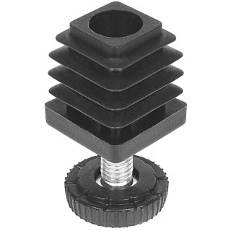 |  | 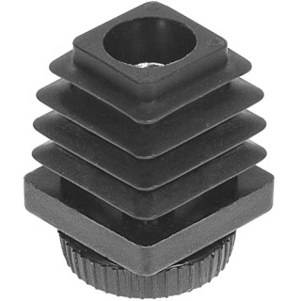 |  | 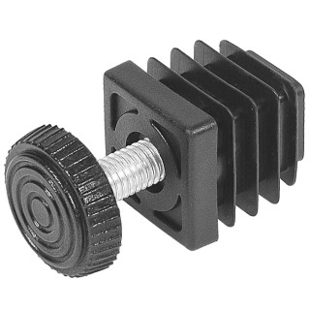 |  | 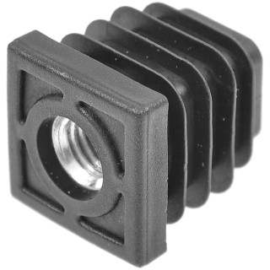 |  | 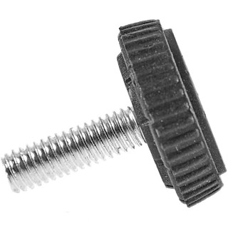 |  | 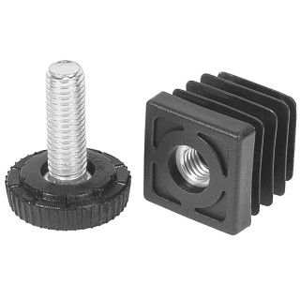
Артикул |  | Цвет |  | от 10000 | от 5000 | от 1000 | от 500 | от 100 | розница | Наличие на 03.08.2026
25-25M8.D25x25 |  | черный |  | 21.38р. | 22.99р. | 25.27р. | 28.31р. | 31.26р. | 47.50р. | 61438
25-25M8.D25x25B |  | белый |  | 21.38р. | 22.99р. | 25.27р. | 28.31р. | 31.26р. | 47.50р. | 10078
25-25M8.D25x25G |  | серый |  | 21.38р. | 22.99р. | 25.27р. | 28.31р. | 31.26р. | 47.50р. | 12254
 | Все цены указаны в рублях и включают в себя НДС. Все цены указаны при условии 100% предоплаты и действительны в течение 5 дней. Все цены указаны при условии самовывоза продукции со склада в г. Нижний Новгород (для иногородних клиентов доставка до склада ТК в г. Нижний Новгород бесплатна). Все цены указаны за стандартный цвет для каждого вида изделия (изменение цвета на любой из предлагаемой палитры +20% к стоимости, изменение цвета на любой по системе RAL +50% к стоимости). О возможных сроках поставки заказного товара, необходимо уточнять заранее

